Feuil1
 | AEROCLUB LES AILES CHATELLERAUDAISES
 | RAPPORT DE PESEE
O.M FR.MF.104 | TRAIN TRICYCLE
Appareil: DR400/120 |  |  | date: 21/02/2016
 |  |  |  |  | Signature
Immatriculation: F-HPBR |  |  | Lieu: Châtellerault

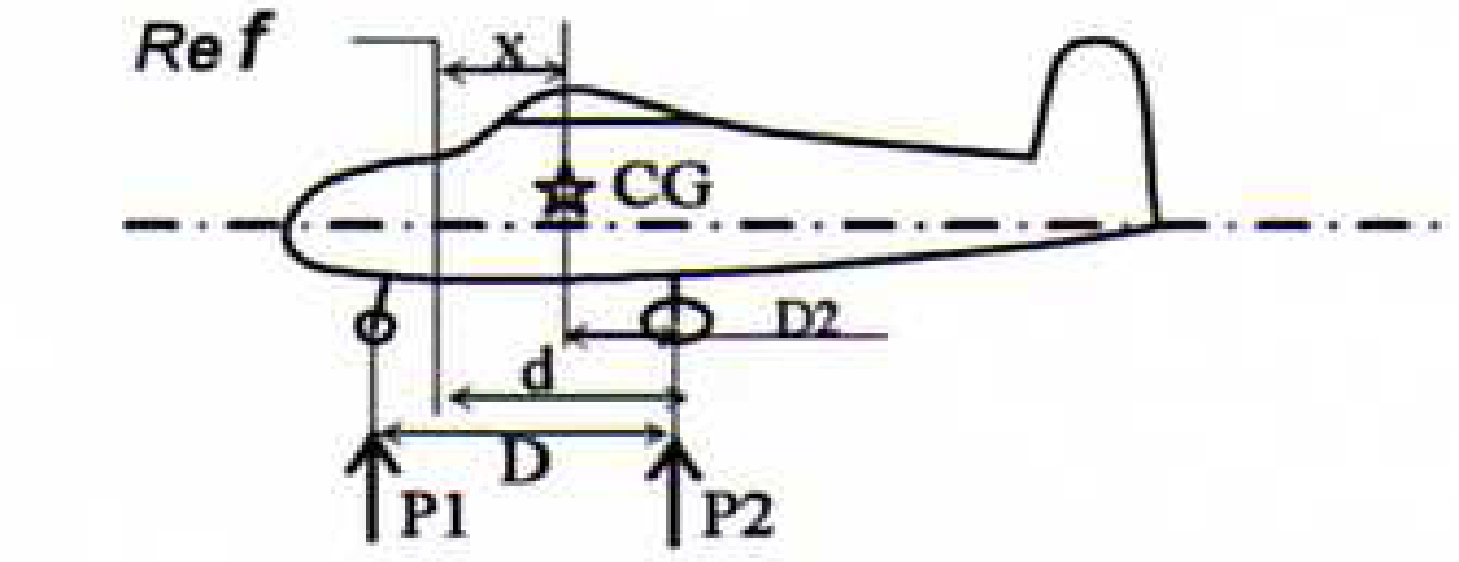

d(en m)= | D(en m)=
0.828 | 1.647 | Conditions de pesée: |  |  | Roues
Référence:: B.A partie rectangulaire de la voilure |  |  | Mise à niveau: Bord habitacle horizontal
 | Masse à vide |  |  |  | Distance du C.G
 |  | masse lue | Tare | masse nette | Aux roues principales:
 | Roue G | 195.8 |  | 195.8
 | Roue D | 195.6 |  | 195.6 | D2 = p1 x D = | 0.504
 | Roue AV | 172.4 |  | 172.4 | M
 | Essence NU |  |  |  | A la référence:
 | Masse totale mesurée (kg) |  |  | 563.8 | X = d-D2 = | 0.324

Corrections | Masse (kg) |  | Bras de levier (m) |  | Moment (mxkg)
Valeurs lues | 563.8 |  | 0.324 |  | 182.88
Carburant | Qté en litres
Densité ess: 0,72 | Dté kg/l | 0.72
Densité jet A1: 0,8 | Masse en kg
Plein d'huile moteur inclus
Résultat corrigé | 563.8 |  | 0.324 |  | 182.88

 |  |  | EX de chargement
Masse maxi structure décollage MMSD |  | 900 kg |  | Masse (kg) | Bras ( m) * | Moment
Masse maxi structure atterrissage MMSA |  | 900 kg | Masse à vide | 563.8 | 0.324 | 182.88
Masse maxi structure roulage |  | 900 kg | Rang 1 | 151.0 | 0.410 | 61.910
Limite de centrage en catégorie normale |  |  | Rang 2 | 90.0 | 1.190 | 107.100
Avant: | 0,205 m à 750kg ou moins |  | Rang 3 (bag) |  | 1.900 | 0.000
 | 0,428 m à 900kg
Arrière | 0,564 m à 900kg 0u moins |  | Carbu: kg | 72 | 1.120 | 80.640
 |  |  | TOTAL | 876.8 | 0.493 | 432.53
 |  |  | * Total des moments divisé par total des masses
 |  |  |  | Pesée précédente
 |  |  |  | 562 kg le 21/12/2012

 |  |  |  | Remarques

